Sheet1
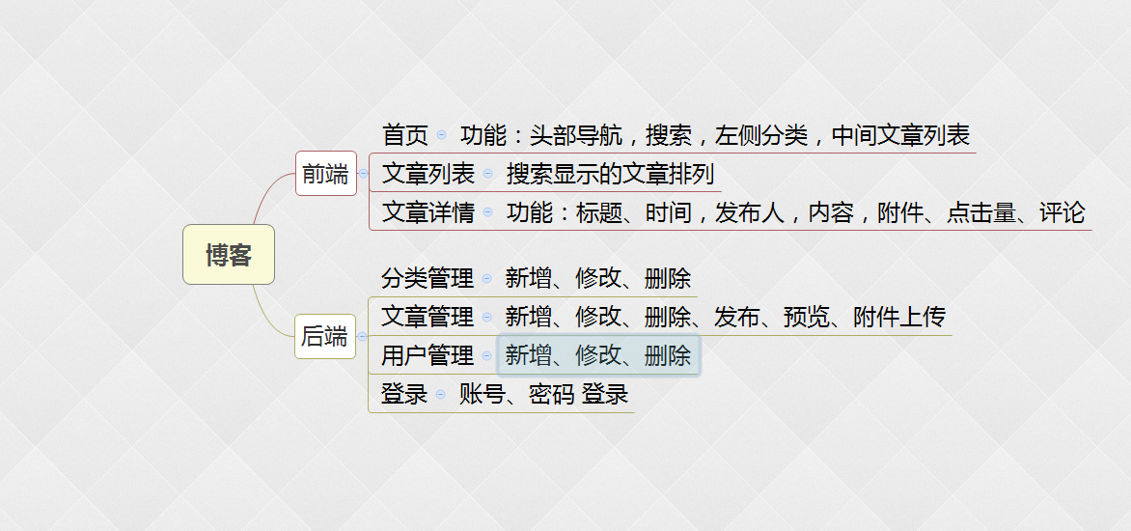
学习阶段 | 计划任务 | 时间安排 | 总 结
初期 | 1、.Net基础（基本的输出语句、变量与类型、赋值表达式与基本输入语句、类型转换、算术表达式、bool变量与逻辑表达式、选择结构（if、switch-case）、三元表达式、循环结构（while、do-while、for）、跳转语句（break、continue）、常用算法、数组（定义、找最大与最小、求和、排序）、结构与枚举、 方法的定义与使用、方法的嵌套调用、方法重载、参数返回与可变参数 ） | 一周（没有.net 基础的人学习）
 | 2、面向对象基础（面向对象的概念、对象与类的关系、字段、方法、属性、访问修饰符public、protected、internal和private、构造方法（this的使用）、类图、析构方法、命名空间、VS的文件组织形式、Partial Class、字符串处理、StringBuilder、引用类型与值类型、继承、 里氏转换原则、is与as、装箱与拆箱、隐藏基类方法、重写基类方法、多态的实现、接口、显式实现接口、静态成员、静态构造方法与静态类、集合（ArrayList与HashTable）、foreach遍历、索引器、IEnumerable接口、迭代器、泛型集合（List<T>、Dictionary<TKey,TValue>）、IO读写（System.IO.File）、StreamReader、文件流（FileStream）、BinaryReader、BinaryWriter、序列化、目录管理（System.IO.Directory）、Path类、委托Delegate、委托链、事件 ）
 | 3、数据库的开发（数据库开发基础、Microsoft SQLServer基础、SQL语言基础、索引、事务、SQL语言高级技术（空值处理、聚合与分组、数据分页、Union、日期函数、类型转换函数、流控函数、表连接、子查询、存储过程、触发器）。1、ADO.Net：DataReader、数据集、SQLHelper、SQL注入漏洞防范等entity； 2、framework 6 三种模式开发的基本用法（code first 是主要的模式） 3、nhibernate 的基本使用方法）
 | 4、网页开发与JavaScript（HTML基础加强、CSS（包含Div+CSS布局）、JavaScript、Dom、JQuery（JQuery原理、隐式迭代、链式编程、基础选择器、高级选择器、节点操作、样式操作、事件、动画、Cookie）)
 | 5.三层架构（三层架构的原理和使用的技巧、依赖注入（spring、Autofac），代码生成器）
中期 | 1、根据需求完成设计数据库表表字段（包含：用户、类别、文章、评论、阅读记录，附件 等表） | 4周时间（截止：4月8号，分组完成,每周会跟大家过一下完成情况）
 | 2、编写相应的功能页面 （前端功能：首页、列表、详情页、评论; 后端功能：登录，文章管理，类别管理）
 | 3.不会的问题可以请教同事，指导同事，和我

末期 | 1、测试和页面UI和bug的修改 | （截止：4月15号）
 | 2、介绍自己的产品及组员的分工完成情况，自己的项目的特点

